Anexo 1
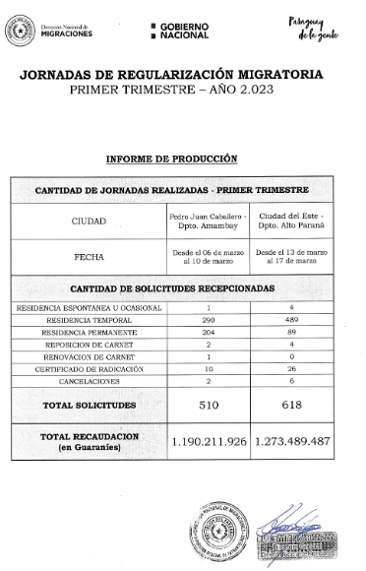

Anexo 2
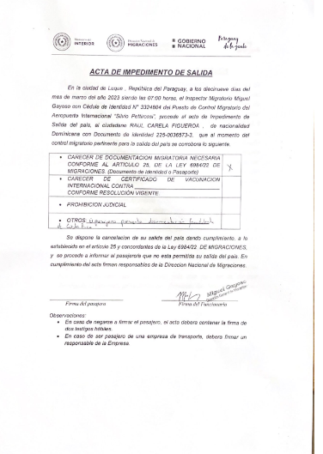

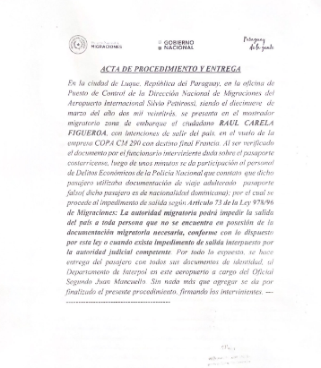
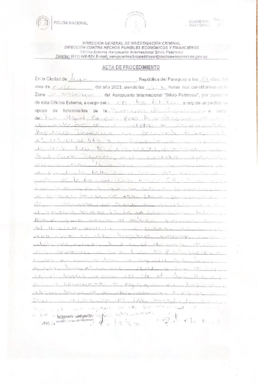

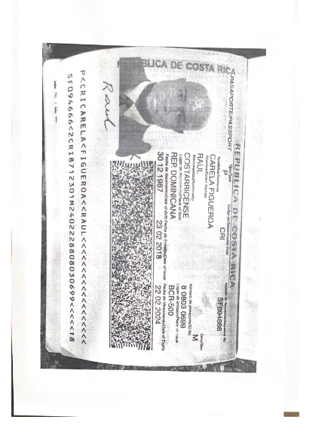
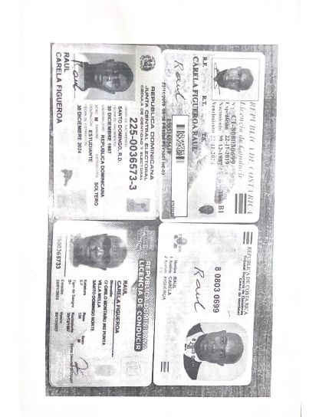

Anexo 3
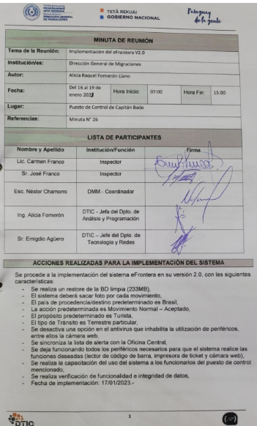
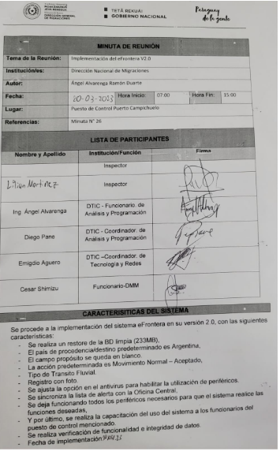
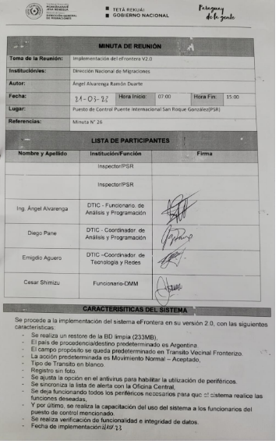

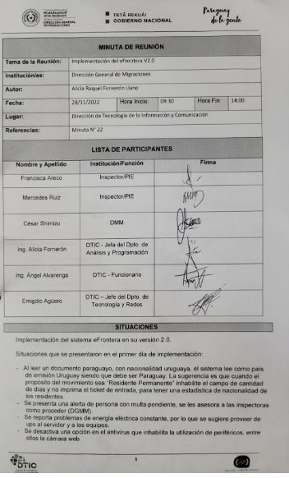
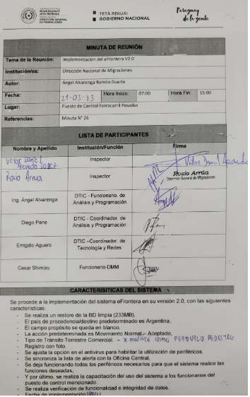
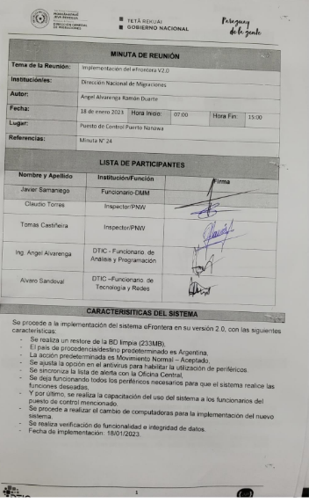

Anexo 4
EJECUCION PRESUPUESTARIA
 | PRESUPUESTADO | EJECUTADO | SALDOS
SERVICIOS PERSONALES | 32844818850 | 6089458118 | 26755360732
SERVICIOS NO PERSONALES | 11187986420 | 1190752034 | 9997234386
BIENES DE CONSUMO | 2814255458 | 97844025 | 2716411433
INVERSION FISICA | 1189587000 | 0 | 1189587000
TRANSFERENCIAS | 340000000 | 0 | 340000000
OTROS GASTOS | 150000000 | 19158025 | 130841975

